レイアウト
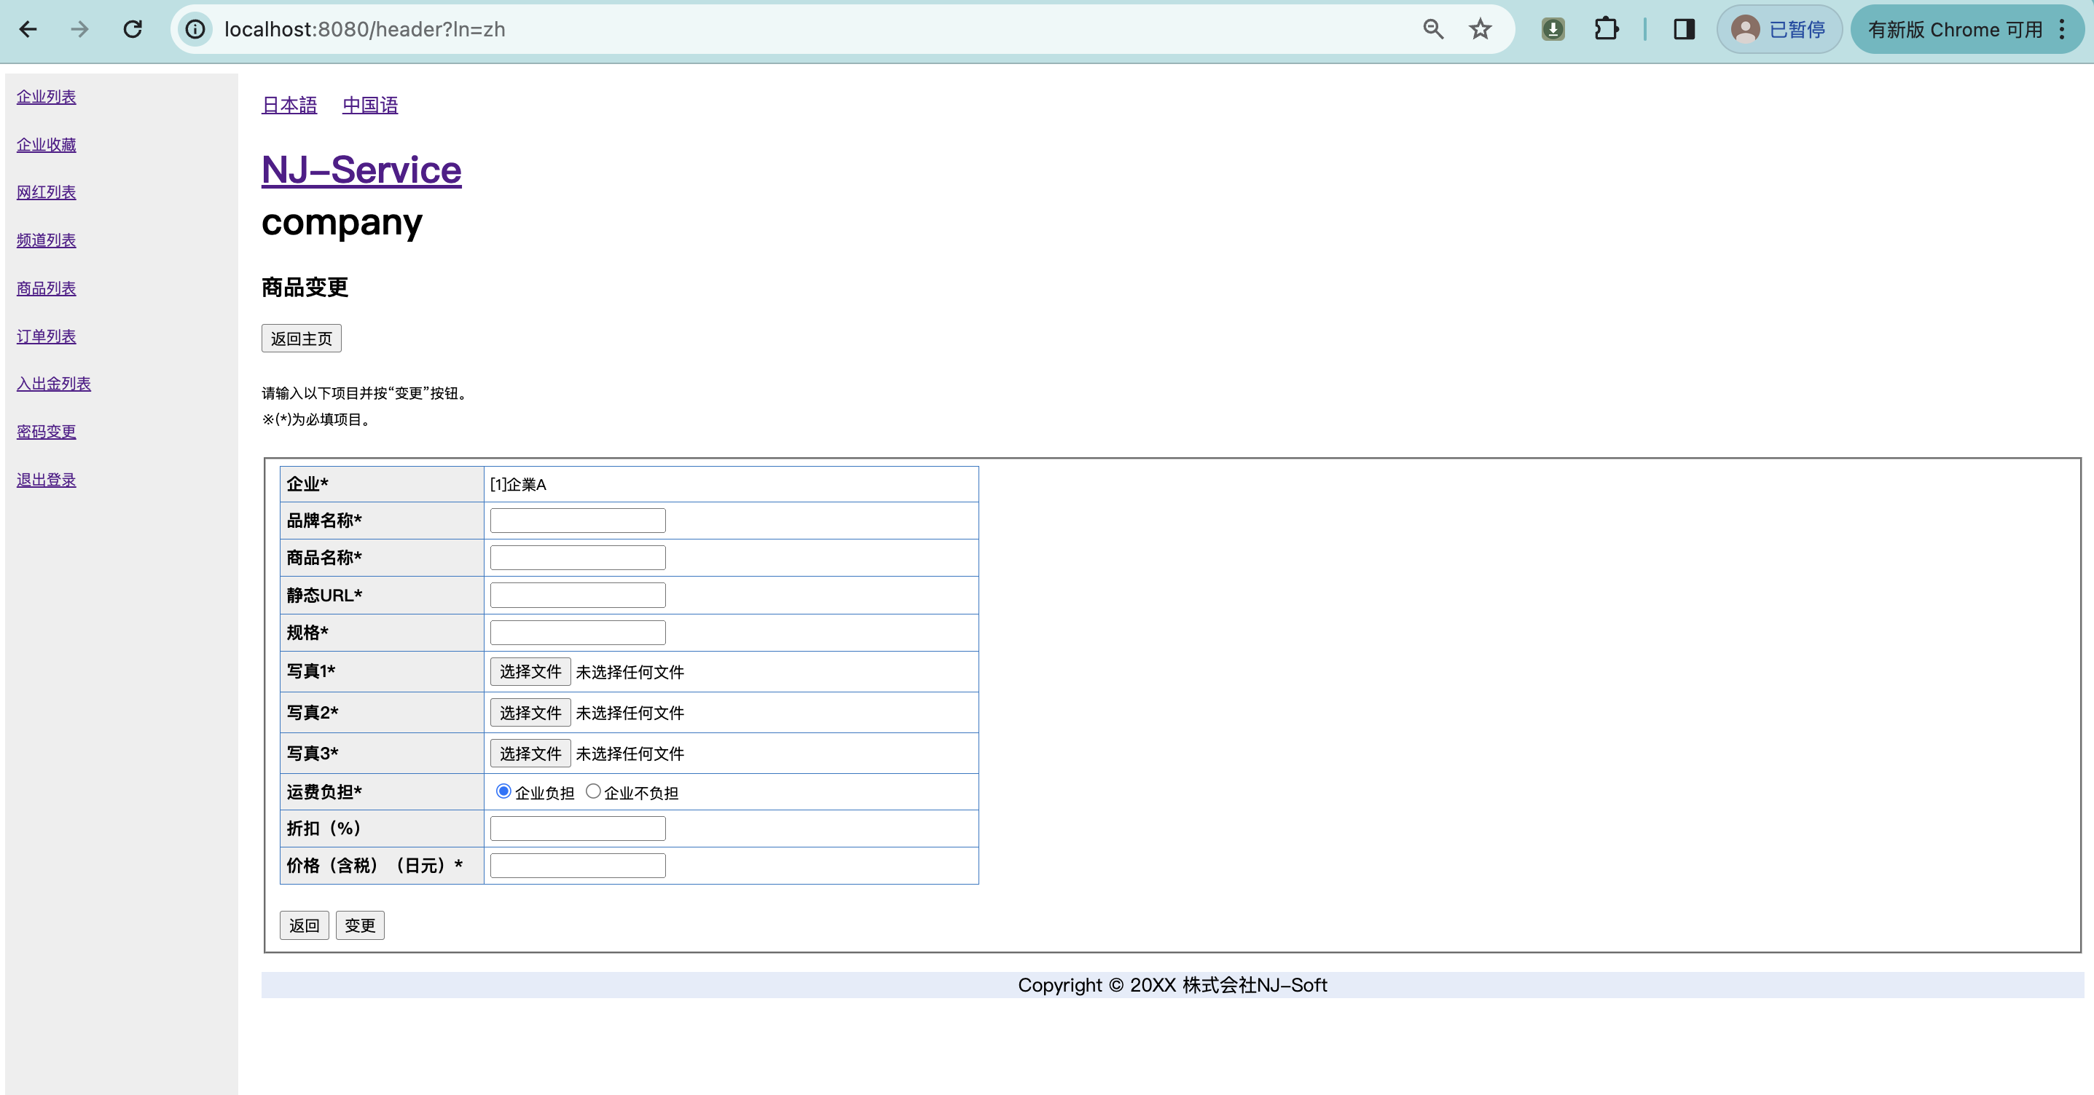
所有者 |  | 蘇州寧静ソフト会社 |  | プロジェクト名 | njservice | 最終更新者 | 彭
仕様書名 |  | 画面仕様_商品変更 |  | 仕様種別 | 画面レイアウト | 最終更新日 | 2024-03-12

PC用 | 日本語 |  | ※ 管理者の場合は「admin」、企業管理の場合は「company」と表示する。
管理者の場合
商品変更画面
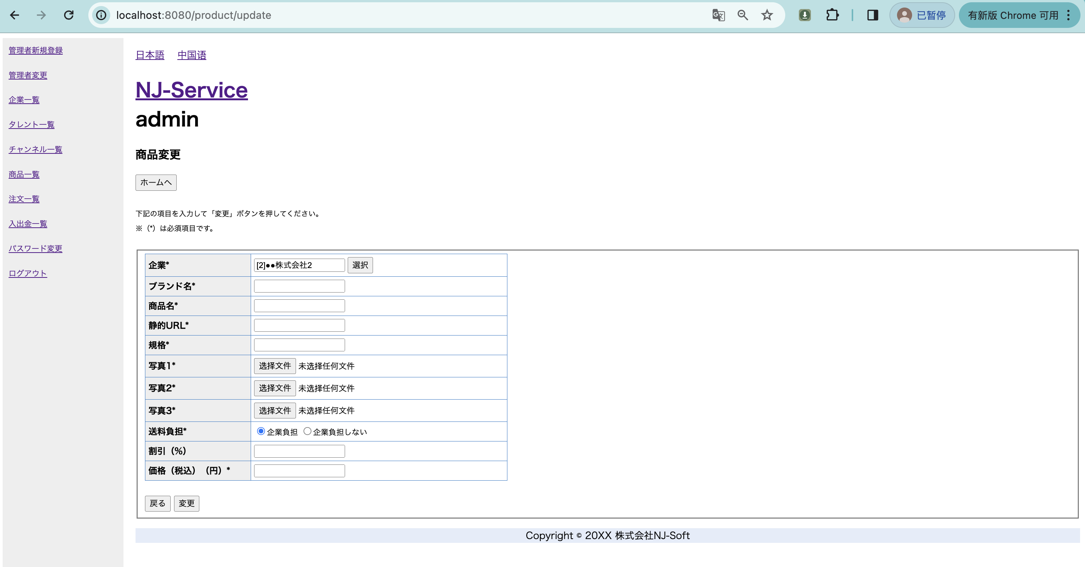

タレントの「選択」ボタンをクリック画面
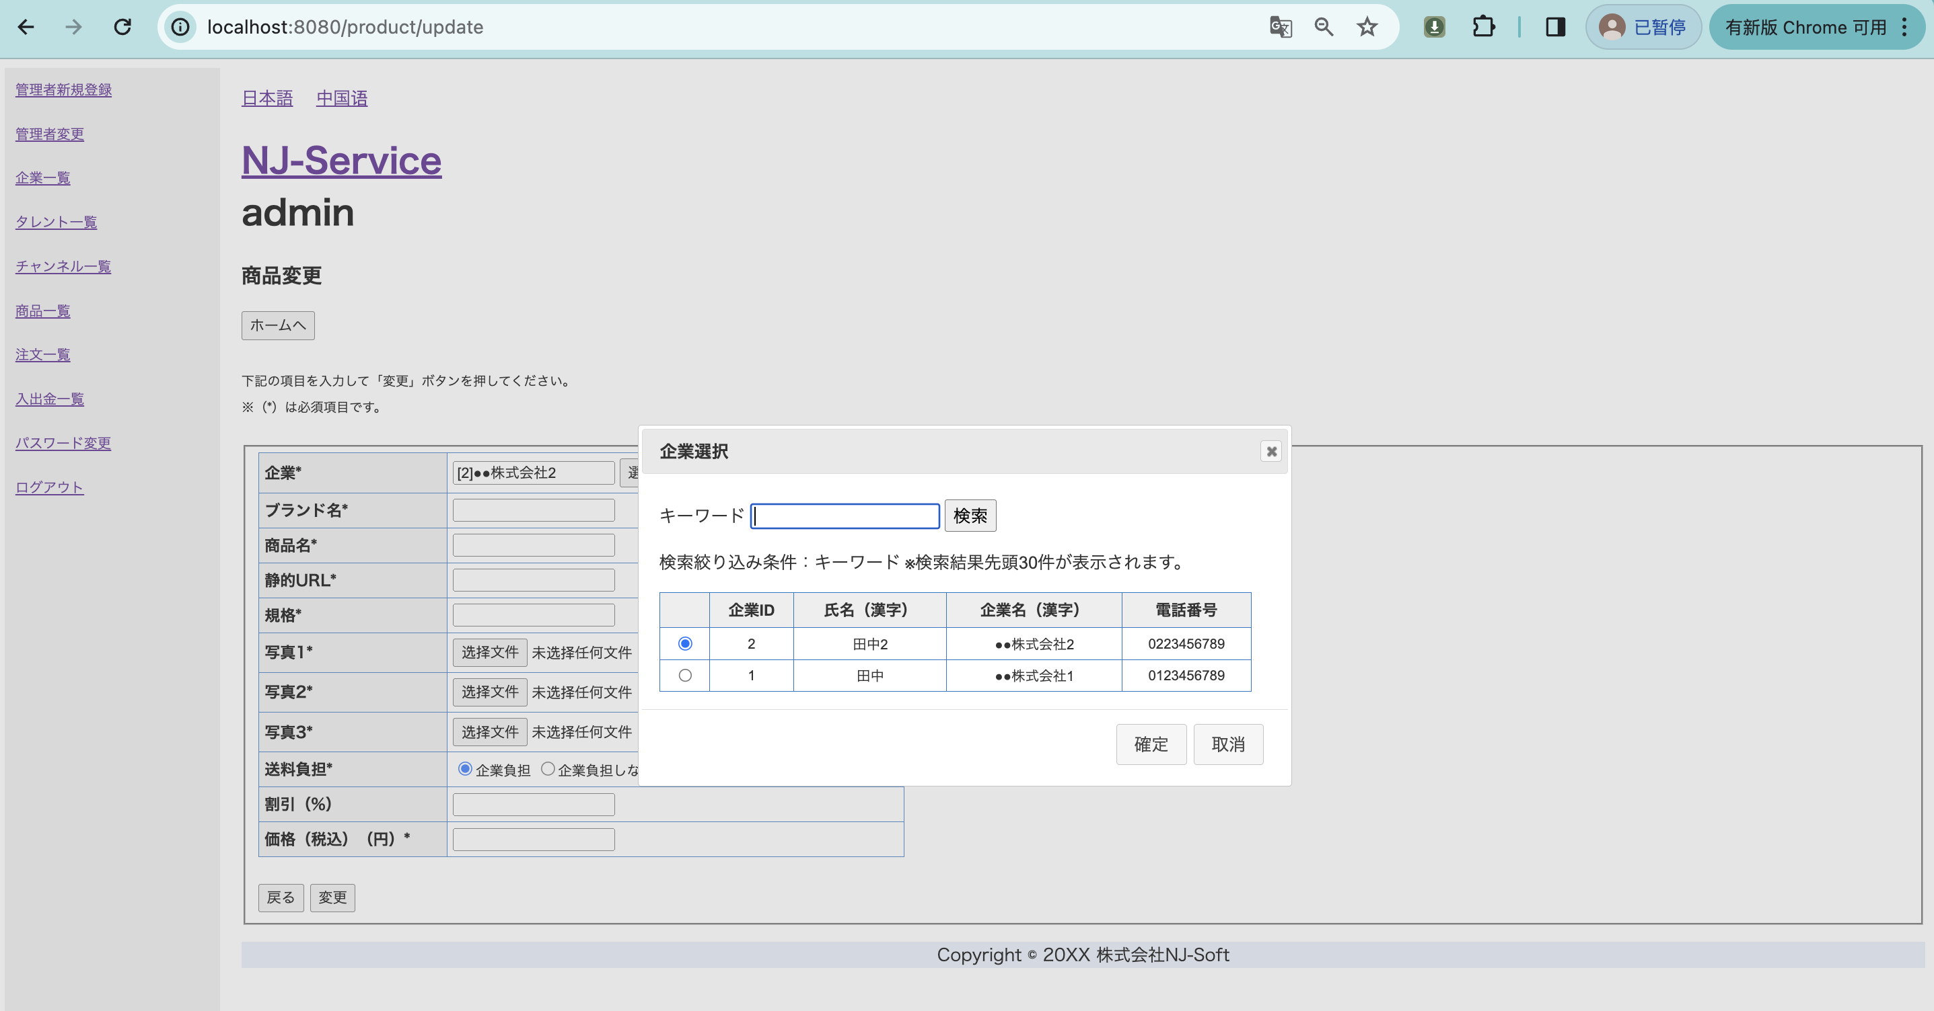

PC用 | 中国語
商品変更画面
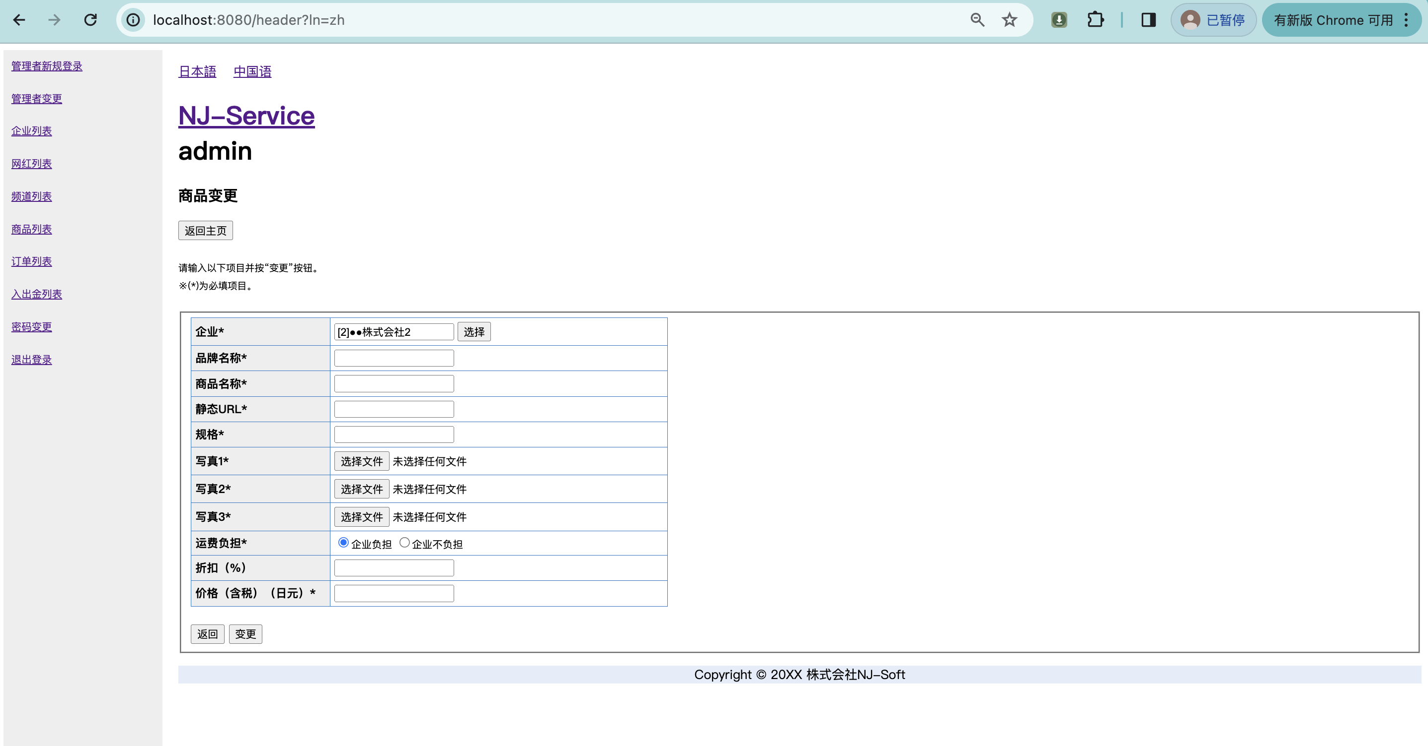

タレントの「選択」ボタンをクリック画面
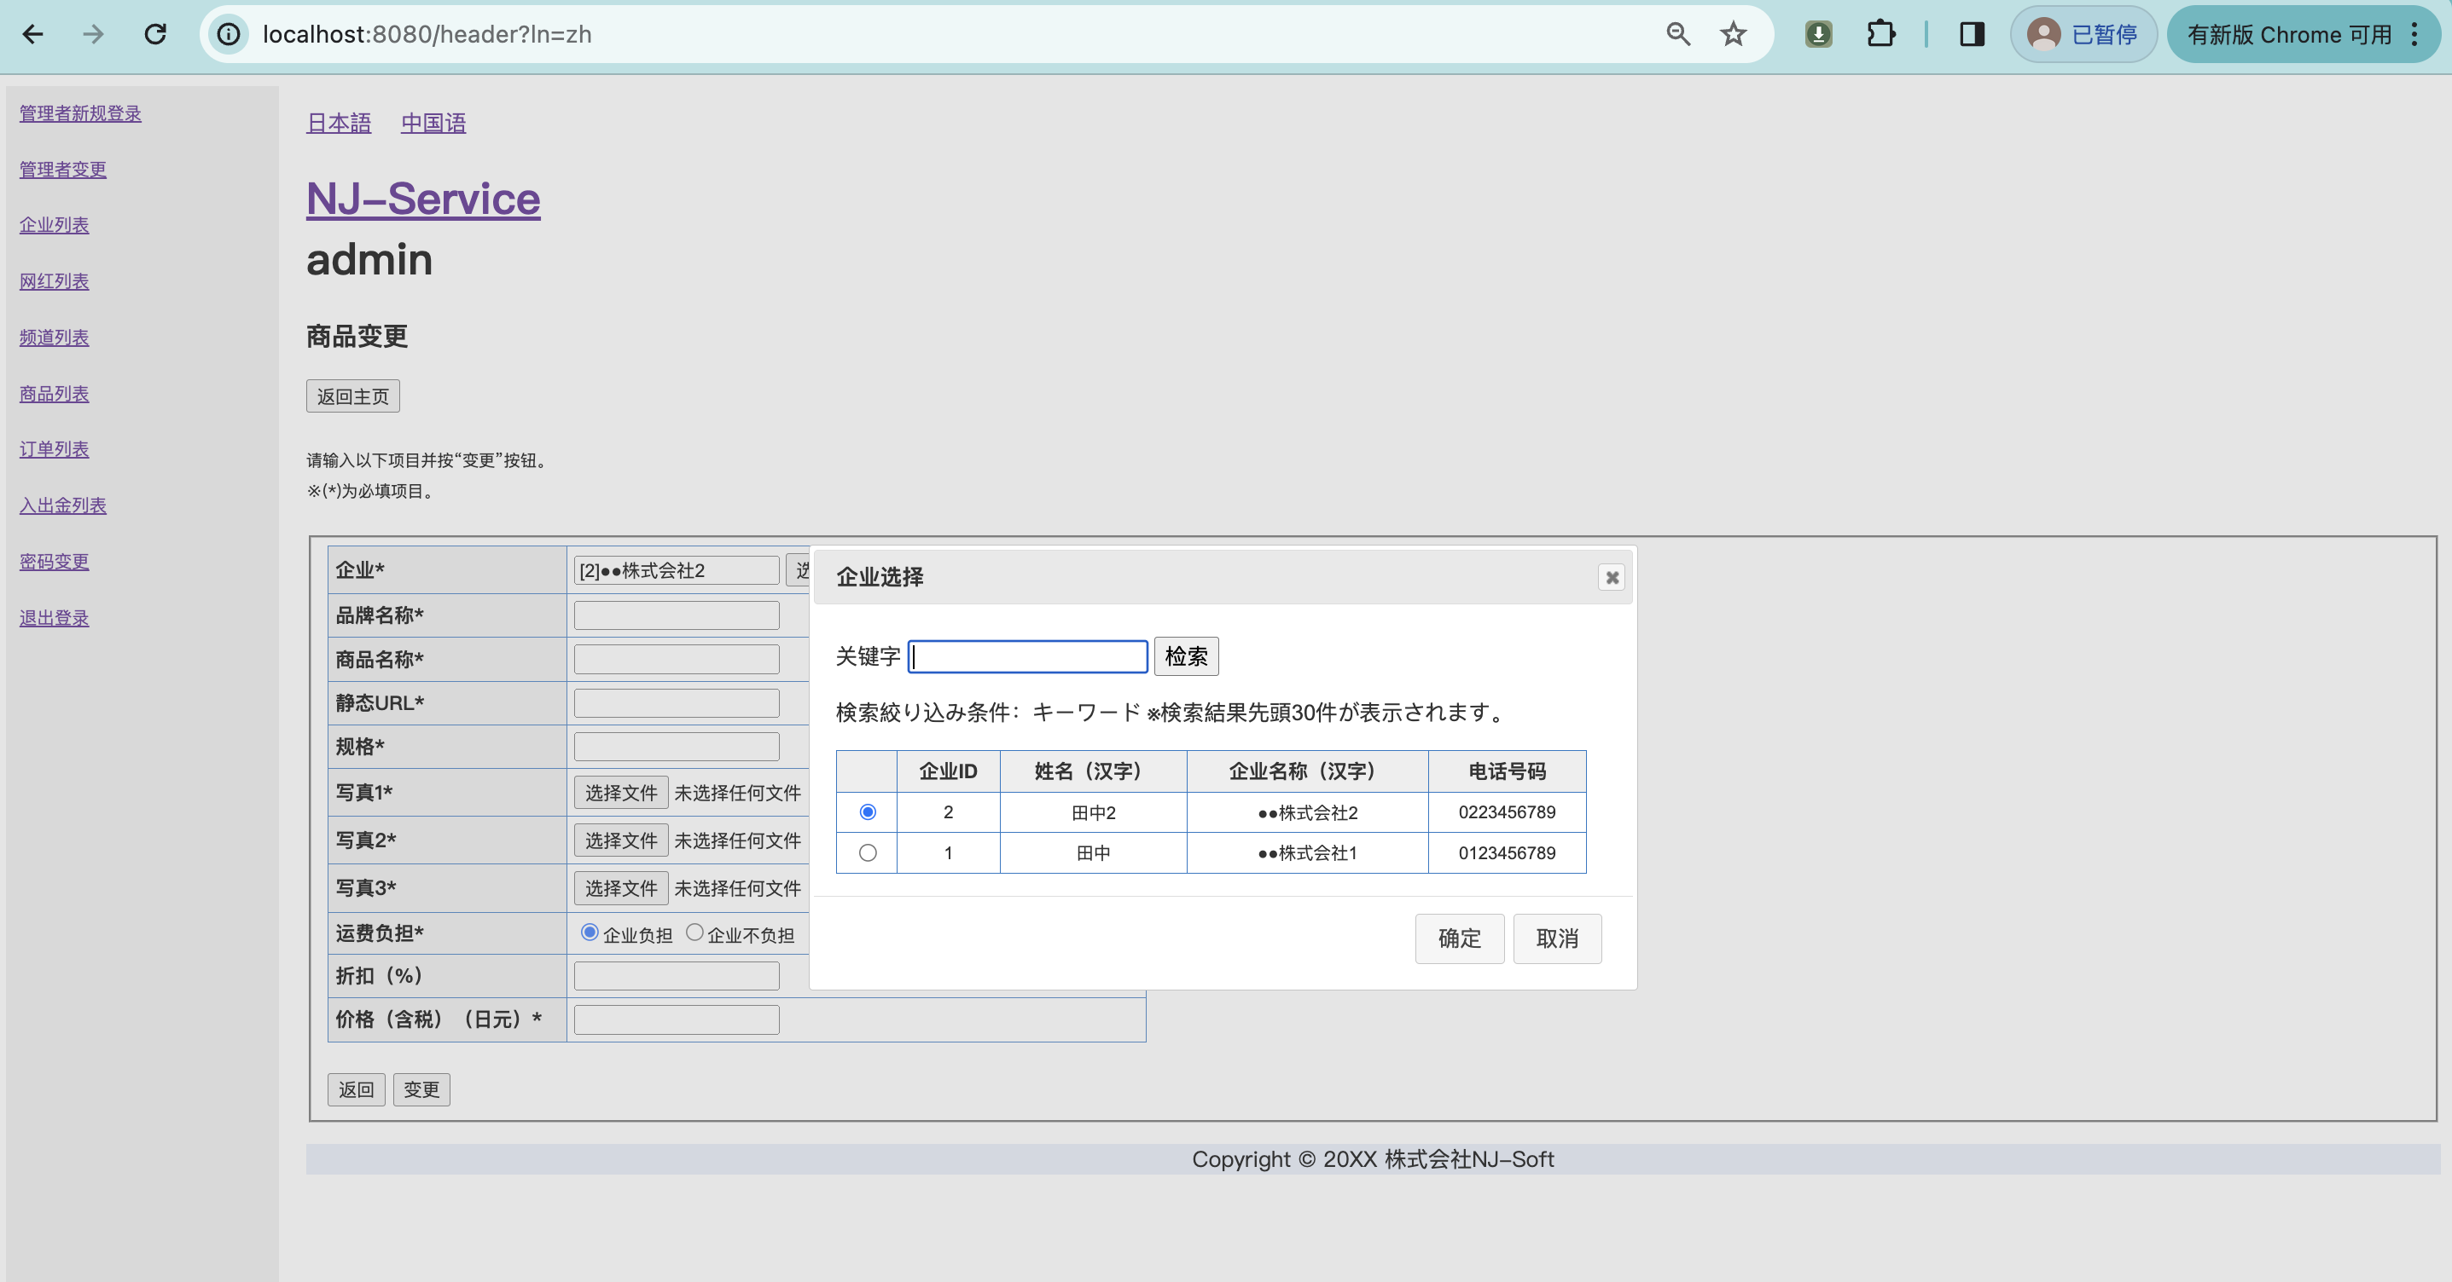

企業の場合
商品変更画面
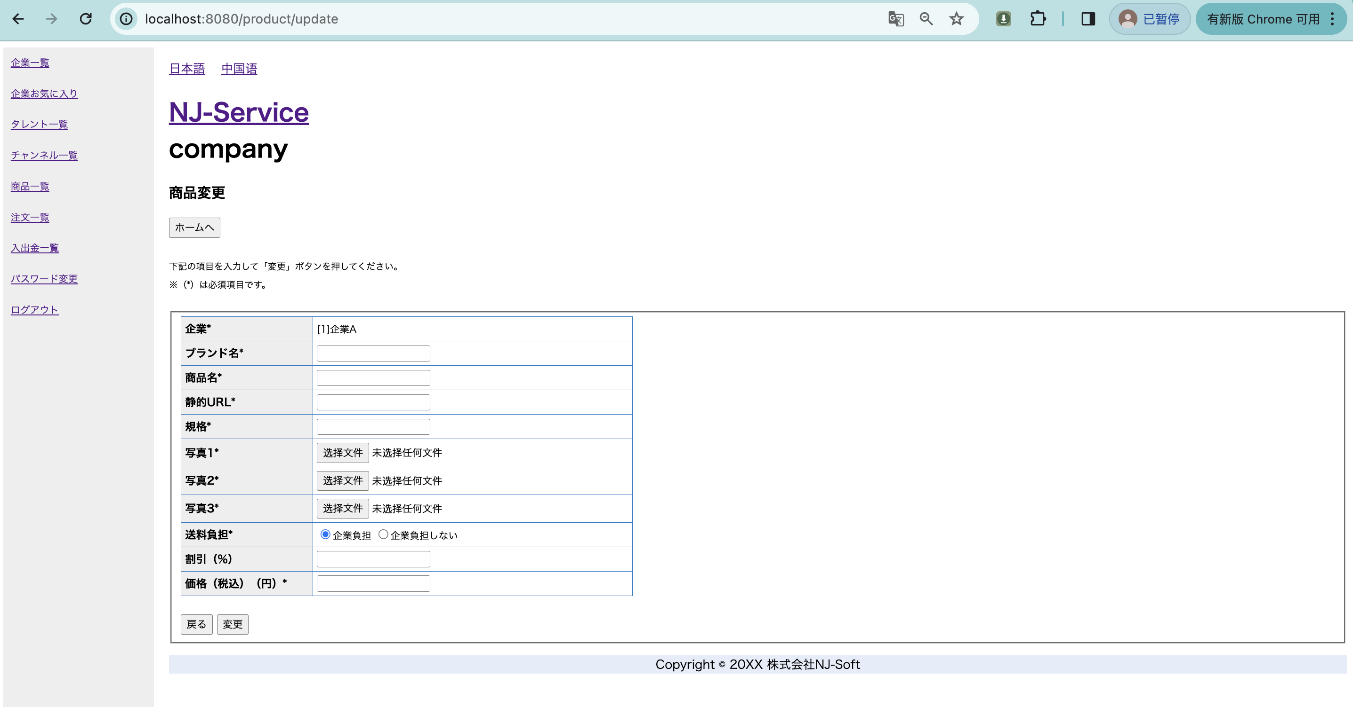

PC用 | 中国語
商品変更画面

